Лист1
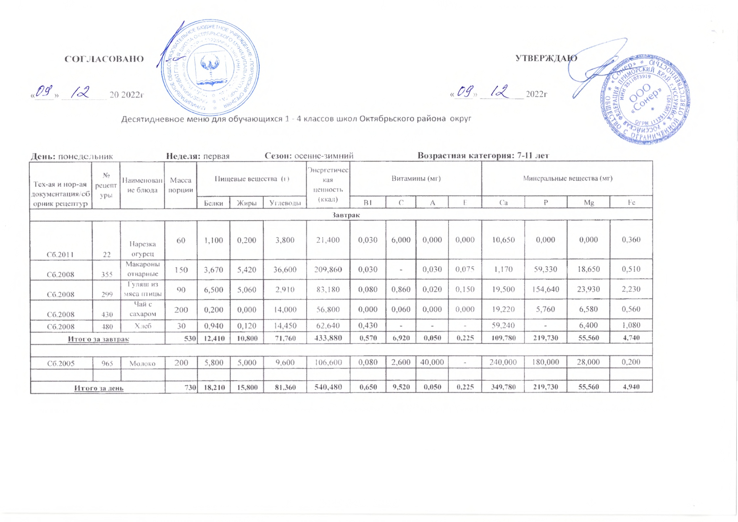
 | СОГЛАСОВАНО |  |  |  |  |  |  |  |  |  |  |  | УТВЕРЖДАЮ

«____» _________ 2019 г. |  | 2022г |  |  |  |  |  |  |  |  | «____» __________ 2019 г. |  | 2022г

 |  | Десятидневное меню для обучающихся 1 - 4 классов школ Октябрьского района |  |  |  |  |  |  |  |  | округ

День: понедельник |  |  | Неделя: первая |  |  | Сезон: осенне-зимний |  |  |  | Возрастная категория: 7-11 лет
Тех-ая и нор-ая документация/сборник рецептур | № рецептуры | Наименование блюда | Масса порции | Пищевые вещества (г) |  |  | Энергетическая ценность (ккал) | Витамины (мг) |  |  |  | Минеральные вещества (мг)
 |  |  |  | Белки | Жиры | Углеводы |  | В1 | С | А | Е | Са | Р | Mg | Fe
Завтрак
Сб.2011 | 22 | Нарезка огурец | 60 | 1.100 | 0.200 | 3.800 | 21.400 | 0.030 | 6.000 | 0.000 | 0.000 | 10.650 | 0.000 | 0.000 | 0.360
Сб.2008 | 355 | Макароны отварные | 150 | 3.670 | 5.420 | 36.600 | 209.860 | 0.030 | - | 0.030 | 0.075 | 1.170 | 59.330 | 18.650 | 0.510
Сб.2008 | 299 | Гуляш из мяса птицы | 90 | 6.500 | 5.060 | 2.910 | 83.180 | 0.080 | 0.860 | 0.020 | 0.150 | 19.500 | 154.640 | 23.930 | 2.230
Сб.2008 | 430 | Чай с сахаром | 200 | 0.200 | 0.000 | 14.000 | 56.800 | 0.000 | 0.060 | 0.000 | 0.000 | 19.220 | 5.760 | 6.580 | 0.560
Сб.2008 | 480 | Хлеб | 30 | 0.940 | 0.120 | 14.450 | 62.640 | 0.430 | - | - | - | 59.240 | - | 6.400 | 1.080
Итого за завтрак |  |  | 530 | 12.410 | 10.800 | 71.760 | 433.880 | 0.570 | 6.920 | 0.050 | 0.225 | 109.780 | 219.730 | 55.560 | 4.740

Сб.2005 | 965 | Молоко | 200 | 5.800 | 5.000 | 9.600 | 106.600 | 0.080 | 2.600 | 40.000 | - | 240.000 | 180.000 | 28.000 | 0.200

Итого за день |  |  | 730 | 18.210 | 15.800 | 81.360 | 540.480 | 0.650 | 9.520 | 0.050 | 0.225 | 349.780 | 219.730 | 55.560 | 4.940

